外部IO说明
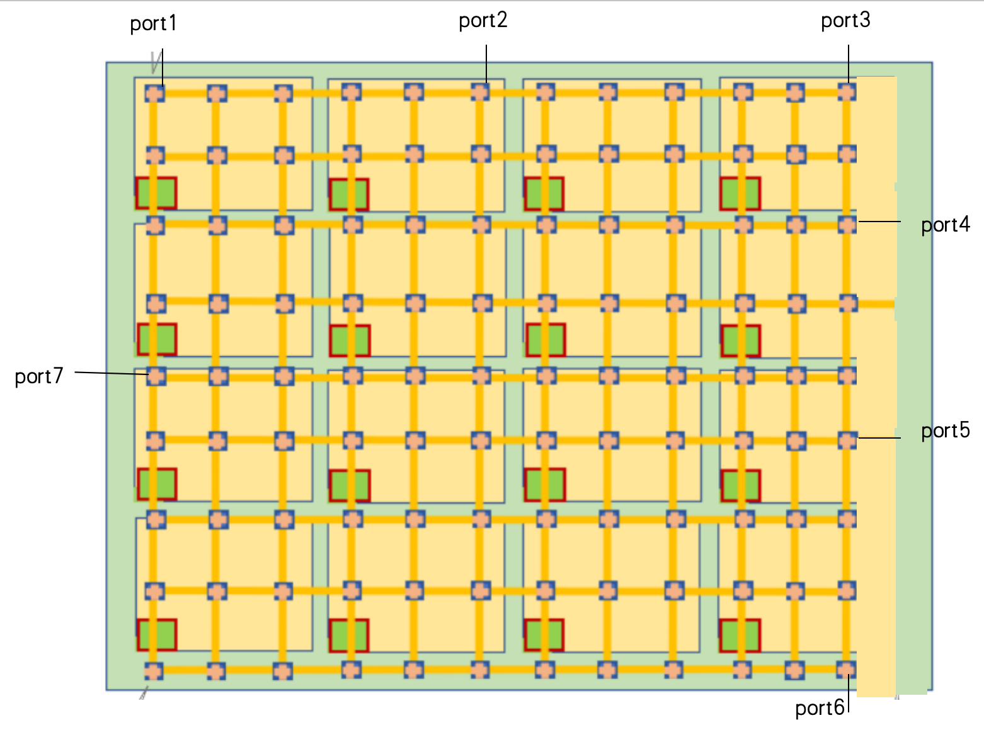
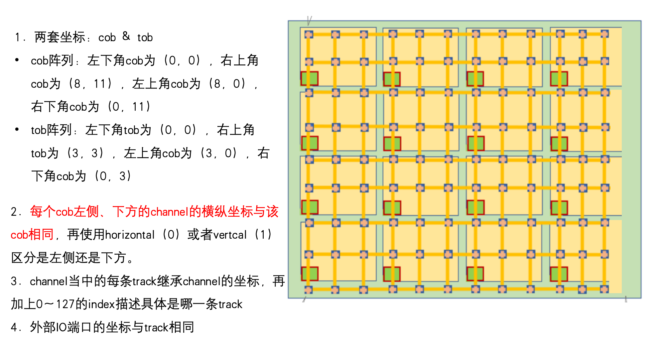

外部IO名称 | 坐标
port1 | 1 9 0 | 0
port2 | 1 9 5 | 9
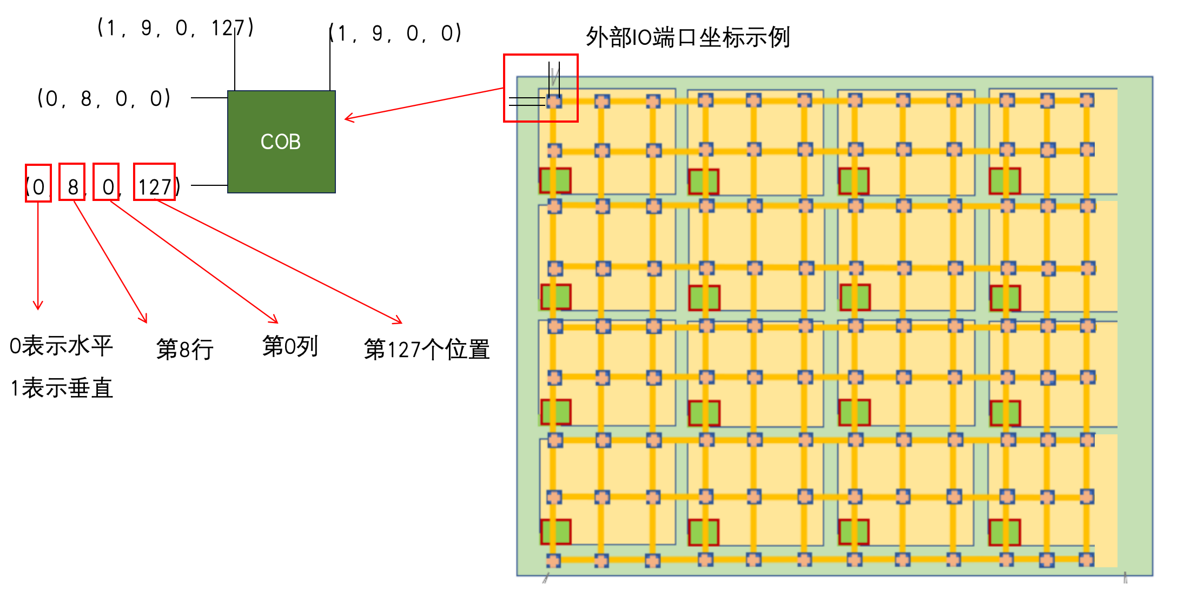
port3 | 1 9 11 | 18
port4 | 0 6 12 | 27
port5 | 0 3 12 | 36
port6 | 1 0 11 | 45
port7 | 0 4 0 | 54

 | 第一个数表示水平/垂直，第二个数表示行号，第三个数表示列号 | 0～127中的一个位置

muyan与tob对应关系
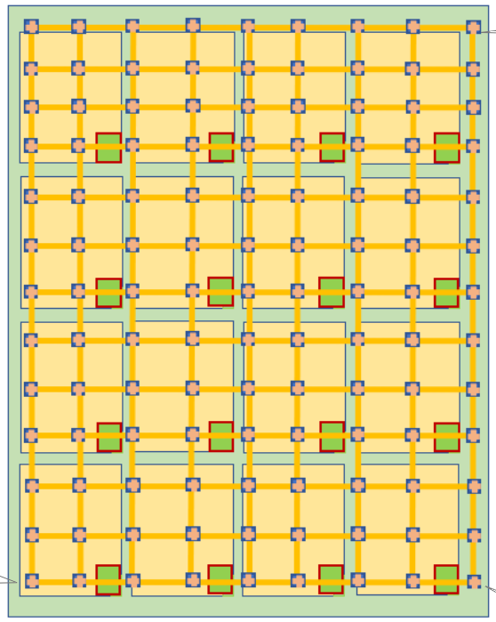

muyan12 | muyan13 | muyan14 | muyan15

muyan8 | muyan9 | muyan10 | muyan11

muyan4 | muyan5 | muyan6 | muyan7

muyan0 | muyan1 | muyan2 | muyan3

